אודות
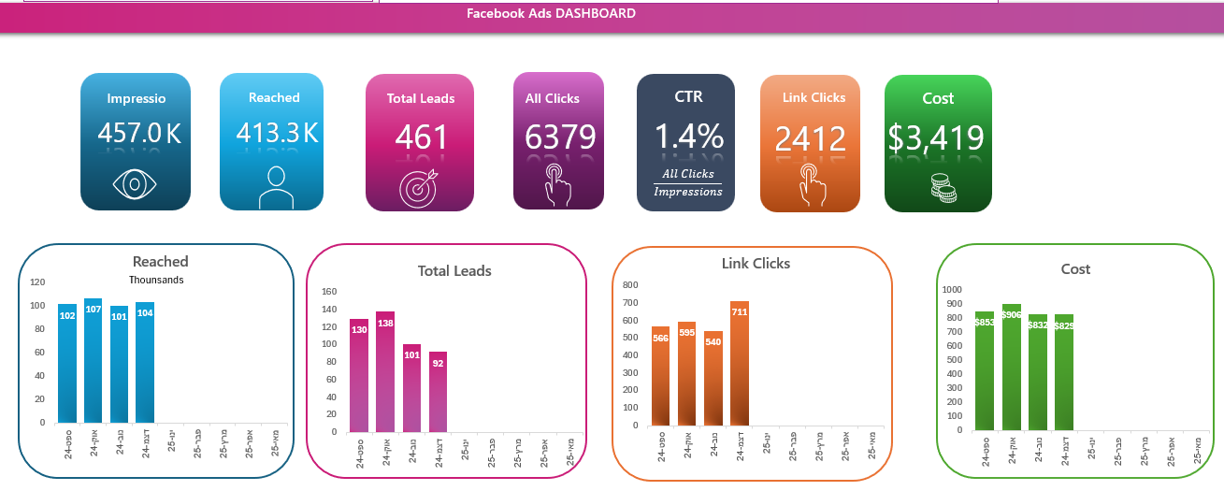
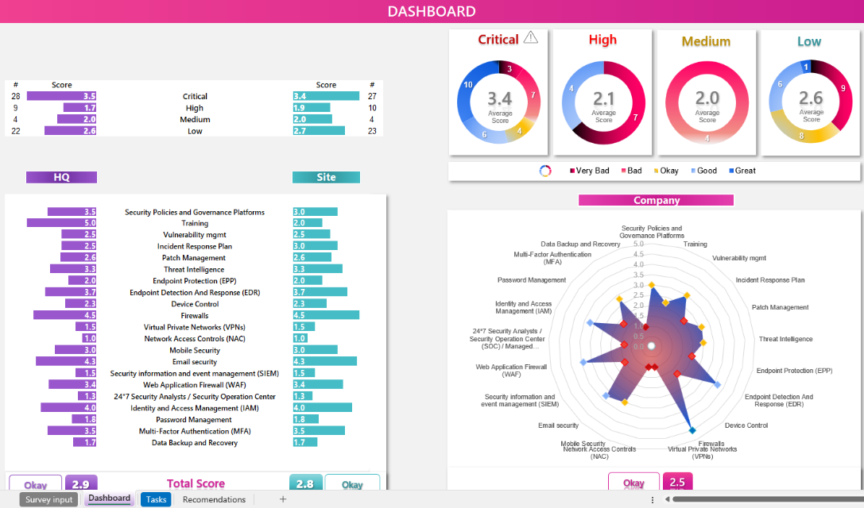
אקסלים חכמים
לניהול העסק
אשף אקסל

פתרונות אקסל לעסקים

💼 אקסל חכם. תוצאות מדויקות. מותאם לעסק שלך

מעקב השכרה
בניית כלים ודוחות באקסל בהתאמה אישית
פתרונות לאוטומציה, תזרים מזומנים, בקרה תקציבית
ניסיון של 20 שנה בניהול כספים וייעוץ לעסקים קטנים ובינוניים

אהבתם את האקסל ? אשמח לדעת ! בכל זאת השקעתי :)
אודות
שלחו הודעה

רוצים לראות מה עוד אפשר לעשות עם אקסל לעסק ?

excelwiz.co.il
🌐

© 2024 פתרונות אקסל לעסקים | Excelwiz

דוגמאות למערכות, דשבורדים ודוחות

ניהול פיננסי לעסק
מערכת לניהול הזמנות

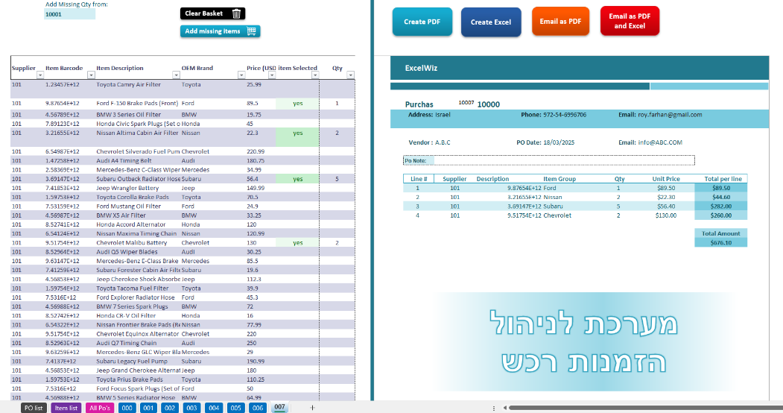
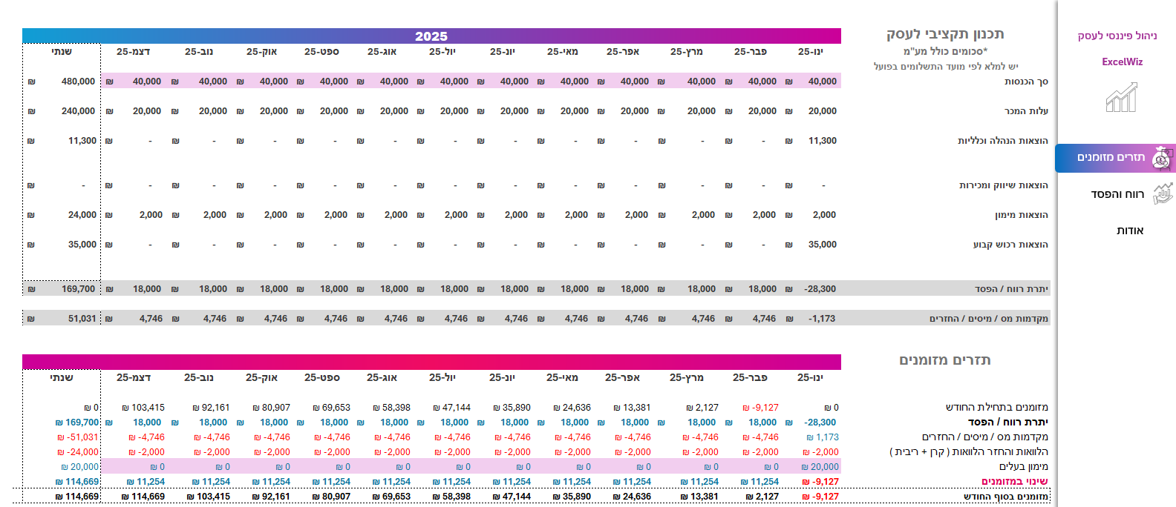

דשבורד קמפיין דיגיטל
דשבורד מעקב KPI

